视觉镭雕S治具
BH35(F06932)自动线作业指导书 |  |  | 文件编号 File Number | 发行日期 Release Date | 版本号 Version | 页次 Page

 |  |  | MP-WI-T-05-1526 | 2025-12-31 | A/0 | 1/6

步骤 Steps | 作业要点 Operating points | 工装/设备 Fixture/Equipment | 图示 Picture

一、磁钢上料镭雕 | 1.1、启动电源，打开自动机； 1.2、确认F06932三个料斗内是否有异物或磁钢是否即将耗尽，若料仓内有异物，需及时取出，补充F06932磁钢到料斗内，开线过程中若发现物料不足，需及时补充磁钢到上料料斗内(PIC1)； 1.3、震动盘震动，磁钢通过料道上料到转载治具(PIC2)，当转载治具上料8pcs磁钢后，八吸嘴吸头将转载治具上的8pcs磁钢吸起转载到镭雕治具上，开始自动镭雕字母“S”（PIC3、PIC4）,打黑； 1.4、磁钢镭雕好后，八吸嘴吸头将磁钢吸起转载到充磁治具(PIC5)； | 转载治具 镭雕机 镭雕治具 充磁治具 | 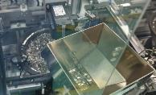 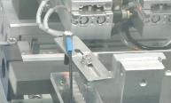 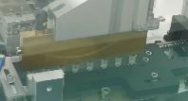 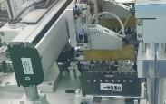 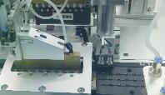

转载治具
镭雕治具
PIC1
PIC2
PIC3

PIC4
PIC5
充磁治具

注、控制点 | 1.镭雕机1#（SCO978)参数：功率：65-85%，Q频：50-65Khz，线间距：0.02-0.03mm，速度:600-1500mm/s，镭雕镜头高度25.7cm，镭雕颜色：黑； 镭雕机2#（SCO982)参数：功率：45-65%，Q频：50-65Khz，线间距：0.02-0.03mm，速度:600-1500mm/s，镭雕镜头高度30cm，镭雕颜色：黑； 镭雕机3#（SCO983)参数：功率：50-75%，Q频：55-65Khz，线间距：0.02-0.03mm，速度:600-1500mm/s，镭雕镜头高度30.1cm，镭雕颜色：黑； 2.注意：所有物料从操作平台掉落单独隔离报废；3.每班开线前需点检震动盘内是否有异物或脏污，若有，需及时清洁；

安全防护

编制：高威 审核： 会签（品质： 制造: ) 批准：

BH35(F06932)自动线作业指导书 |  |  | 文件编号 File Number | 发行日期 Release Date | 版本号 Version | 页次 Page

 |  |  | MP-WI-T-05-1526 | 2025-12-31 | A/0 | 2/6

步骤 Steps | 作业要点 Operating points | 工装/设备 Fixture/Equipment | 图示 Picture

二、磁钢充磁 | 2.1、充磁治具通过传送带流转到充磁待上料工位，吸头抓取充磁治具到转盘上的工位1（PIC1、PIC2）； 2.2、转盘转动，将充磁治具转到工位2，顶升气缸上升将充磁治具顶进充磁线圈，充磁线圈开始自动充磁，磁钢充磁完成后，顶升气缸下降，充磁治具回到圆盘上的工位2（PIC3）； 充磁参数：充磁电压：2900V±50V 充磁电容：7000μF 水冷机参数：设定温度：15℃±10℃ 实时温度：15℃±10℃ 2.3、圆盘继续转动，将充磁治具转到工位3，检极性工作头下降到磁钢上方，检验磁钢是否充磁饱和（PIC4、PIC5）； 2.4、圆盘继续转动，将充磁治具转到工位4，机械手的吸头抓取充磁治具上的磁钢到包装Tray盘，直至Tray盘摆满磁钢（PIC6）； 2.5、Tray摆满磁钢后堆叠到收料工位，需及时取出摆满磁钢的Tray盘，并补充空Tray盘； | 充磁治具 充磁机 (KCJ-30M) 充磁线圈 (TCG-S) 包装Tray盘 水冷机 | 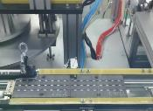 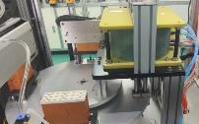 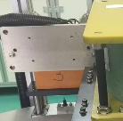 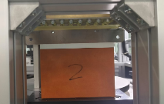 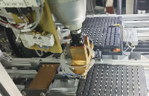

顶升气缸上升

PIC1
工位3
工位1
PIC2
PIC3
工位4
工位2

PIC6
PIC4
PIC5
NG品（镭雕不清晰、极性错误、充磁不饱和）
补料Tray

收料Tray

注、控制点 | 1.补料Tray盘的物料必须为已检极性OK的物料； 2.注意：自动化机台抛出的物料单独隔离报废；3、每次开线前需点检充磁电压和电容及水冷机是否打开；

安全防护

编制：高威 审核： 会签（品质： 制造: ) 批准：

BH35(F06932)自动线作业指导书 |  |  | 文件编号 File Number | 发行日期 Release Date | 版本号 Version | 页次 Page

 |  |  | MP-WI-T-05-1526 | 2025-12-31 | A/0 | 3/6

步骤 Steps | 作业要点 Operating points | 工装/设备 Fixture/Equipment | 图示 Picture

三、磁钢外观全检 | 3.1、取摆满磁钢的F06932包装Tray，目视检查F06932磁钢镭雕面镭雕是否清晰，是否为打黑，磁钢表面是否有裂纹、缺角、起泡、脏污等外观缺陷，若有，则需挑出至红板分类摆放（PIC1)； 3.2、取吸板将包装Tray盘上磁钢吸出，目视检查其背面的非镭雕面是否有裂纹、缺角、起泡、脏污等外观缺陷，若有，则需挑出至红板（PIC2）； 3.3、将外观OK的产品放回至包装Tray盘原位置（PIC3）； 3.4、将Tray盘放到桌面上，上面扣一张极性板，若极性板全显示为蓝色，则极性OK，若有磁钢对应位置显示为红色，则需将对应磁钢挑出至红色板上（PIC4）； 3.5、用蘸酒精的无尘布擦拭磁钢表面（PIC6）； 注：外观标准见《BH35外观标准SIP》 | 手指套 无尘布 酒精 包装Tray 极性盖板 | 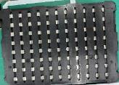 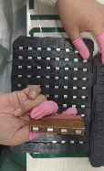 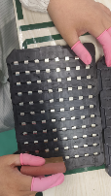 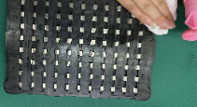 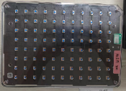

PIC3
PIC1
PIC2

PIC4
PIC5
PIC6

极性板显示为蓝色

注、控制点 | 1.员工戴手指套作业，手指套破损或2H/次进行更换； 2.注意：所有物料从操作平台掉落单独隔离报废;

安全防护

编制：高威 审核： 会签（品质： 制造: ) 批准：

BH35(F06932)自动线作业指导书 |  |  | 文件编号 File Number | 发行日期 Release Date | 版本号 Version | 页次 Page

 |  |  | MP-WI-T-05-1526 | 2025-12-31 | A/0 | 4/6

步骤 Steps | 作业要点 Operating points | 工装/设备 Fixture/Equipment | 图示 Picture

四、二维码粘贴与扫码 | 4.1、取摆满磁钢的F06932包装Tray，在Tray盘右下角贴一张二维码(PIC1)； 4.2、用扫码枪对准Tray盘上的二维码扫码录入信息（PIC2、PIC3）； 4.3、将已扫码的Tray盘堆叠摆放到已扫码区域； | 扫码枪 | 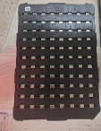 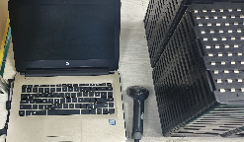 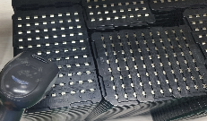

PIC1
PIC2

PIC3

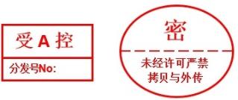

注、控制点 | 1.员工戴PU涂指手套或手指套作业，手指套破损后及时更换； 2.注意：自动化机台抛出的物料单独隔离报废;

安全防护

编制：高威 审核： 会签（品质： 制造: ) 批准：

BH35(F06932)自动线作业指导书 |  |  | 文件编号 File Number | 发行日期 Release Date | 版本号 Version | 页次 Page

 |  |  | MP-WI-T-05-1526 | 2025-12-31 | A/0 | 5/6

步骤 Steps | 作业要点 Operating points | 工装/设备 Fixture/Equipment | 图示 Picture

五、视觉全检磁钢摆盘 | 5.1、将整板磁钢放到视觉检测机的靠模上，用无尘布蘸酒精擦拭磁钢表面，按下启动按钮，开始检测磁钢镭雕位置（PIC1）； 5.2、目视显示器屏幕，若有磁钢大小面摆放或者磁钢镭雕反或漏镭雕，则视觉检测机会报警（PIC2）； 5.3、将大小面摆放或者镭雕反或漏镭雕的磁钢挑出放到红板上，分类摆放（PIC3）； 注：CCD检测过程中若出现不良品，需将整盘取出，不良品贴红色标记，整盘返回到外观工站确认补料后，再重新流线复测； | CCD检测机 | 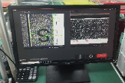 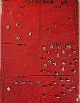

PIC1
PIC2
PIC3

关键工站


注、控制点 | 1.员工戴手指套作业，手指套破损或4H/次进行更换； 2.注意：所有物料从操作平台掉落单独隔离报废

安全防护

编制：高威 审核： 会签（品质： 制造: ) 批准：

BH35(F06932)自动线作业指导书 |  |  | 文件编号 File Number | 发行日期 Release Date | 版本号 Version | 页次 Page

 |  |  | MP-WI-T-05-1526 | 2025-12-31 | A/0 | 6/6

步骤 Steps | 作业要点 Operating points | 工装/设备 Fixture/Equipment | 图示 Picture

六、视觉全检磁钢摆盘 | 6.1、用磁极片全检磁力线，磁力线异常磁钢单独挑出放红板（PIC1）； 6.2、合格品摆满Tray盘，并立即在Tray上放一层防锈纸，再将Tray盘堆叠摆放（PIC2）； 6.3、6个Tray放1堆，然后Tray顶部放1层Tray顶衬板，用缠绕膜包好整堆产品（PIC3）； 注：CCD检测过程中若出现不良品，需将整盘取出，不良品贴红色标记，整盘返回到外观工站确认补料后，再重新流线复测； | 显影片 防锈纸（194*159） Tray顶衬板 （255*155*5） | 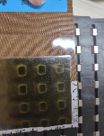 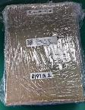 

PIC1
PIC2
PIC3

关键工站

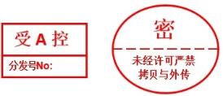

注、控制点 | 1.员工戴手指套作业，手指套破损或4H/次进行更换； 2.极性及磁力线都OK后用无尘布蘸酒精擦拭磁钢表面； 3.注意：所有物料从操作平台掉落单独隔离报废

安全防护

编制：高威 审核： 会签（品质： 制造: ) 批准：

